불
불

설명 |  |  | MP 사용량

플레이어가 바라보는 방향기준 |  |  | 쿨타임(s)
앞으로 불기둥 소환 |  |  | 1

데미지 방식

피해 50를 10만큼 입힘

이미지
 | 파란색 | 플레이어
 | 초록색 | 시전
 | 주황색 | 피격 히트박스

 | 불이 모이다가 하나의 기둥을 만들고
 | 그 기둥을 기준으로 주변에 불 효과가 생김
 | 이 때 기둥은 밑에서 위로 올라가며
 | 불 역시 기둥이 생긴 곳 주변으로 생겨야함

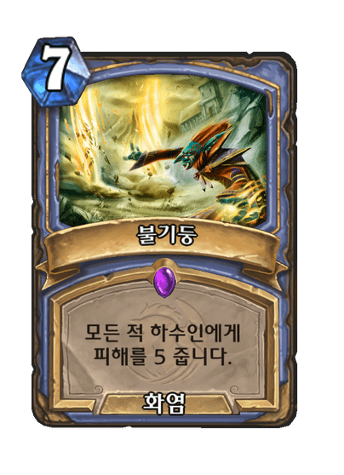
 | 참고 이미지

